상품제안서
레스쁘리 디퓨저 로즈팝 엔틱피오니 120ml | 상품코드: S13208

 |  |  |  |  |  |  | 02-713-8555 | www.synergygift.co.kr
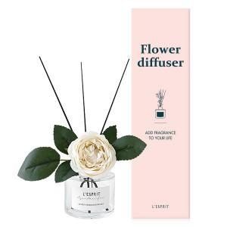  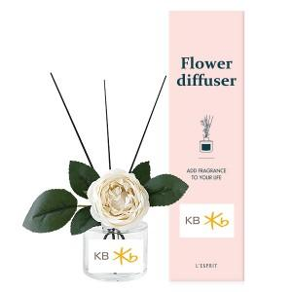

【상세/제작정보】 | <p>케이스 스티커부착 무료 / 제품 스티커부착 비용추가​</p>

【인쇄/포장옵션】 | 스티커 / 포장지포장

【공급단가】 | 수량 | 50~ | 100~ | 300~ | 500~ | 1,000~
*VAT별도 | 단가 | 8,230원 | 7,930원 | 7,620원 | 7,320원 | 7,130원

【상품 URL】 | https://www.synergygift.co.kr:443/src/goods_detail.php?gdno=16039

